Sheet1
Scene No. | 2
Quest Title | 幸运硬币
Quest Log | 完成任务
Map No. | 29
 | 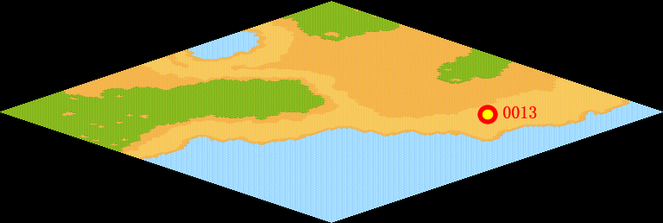
NPC No. | 13
Condition
Dialog | 罗马许愿喷泉又叫做幸福喷泉，是罗马的象征之一。它是罗马最后一件巴洛克杰作，共花了三十年才完成。罗马人有一个美丽的传说，只要背对喷泉从肩以上抛一枚硬币到水池里，就有机会再次访问罗马。不过传说只是传说而已。
Select | 1：完成，2：取消
Result | 1 :关闭对话框 消除Qlog-0143-001 , 2 : 关闭对话框

NPC No.
Condition
Dialog
Select
Result

ScriptFile | Qlog-0143-002.scr
 | Q0013-0143-002.scr

